Hoja1
 |  |  |  | Salon | Baño

Costo de infraestructura
PZ | Material | Costo
Salones
30 | Silla Pupitre Escolar | 36.6
1 | Pintarrón Metálico Escolar Alfra 90x240cm | 5.603
1 | Escritorio Gomyhome Baal Melamina De 110cm X 50cm X 75cm Marrón | 2.386
Baños
4 | Taza de sanitario | 9.676 | 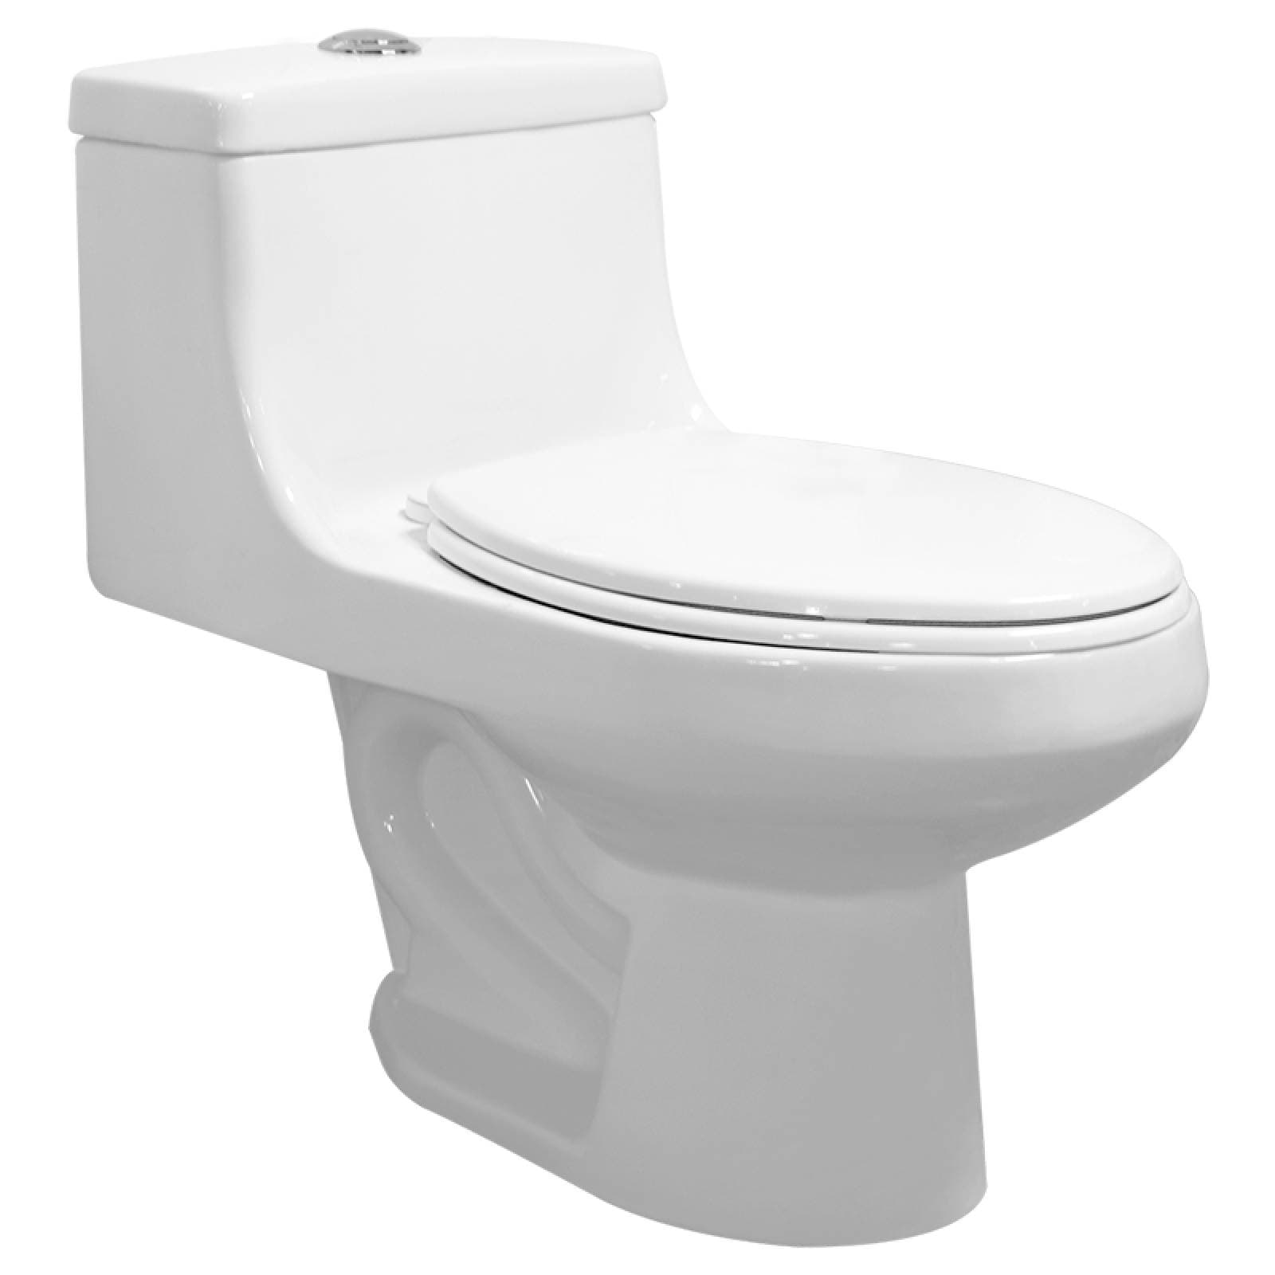
2 | Mingitorio Cerámico Ecológico Seco | 8

